Opgave 3
3a
Det virker rimeligt at antage, at grafen
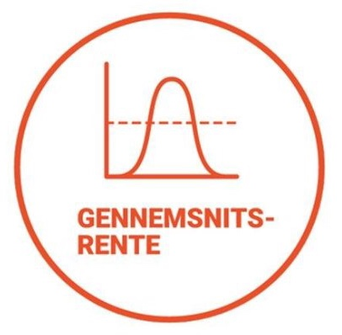

viser en tæthed (~ et udglattet histogram) for afkastrater (~forrentning) på ens
pensionsopsparing. Der er altså (mulig observeret) afkastrate på x-aksen
og frekvens/ssh/likelihood op ad y-aksen.
Gennemsnittet er afbilledet på den forkerte akse. | For den her rimeligt
symmetrisk udseende fordeling ville det skulle vises med en lodret igennem
grafens toppunkt. (Med mindre man har gjort noget meget underligt ved akserne --
den slags er formelt set ikke til at se uden enheder.)

